Sheet1
厂房
1.8左右

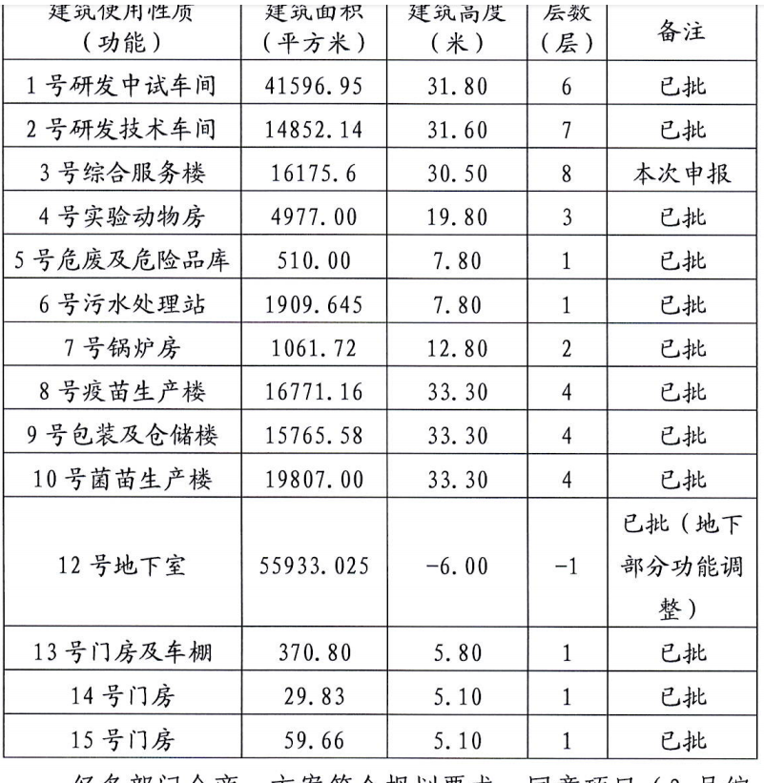

土地案例
地块名称 | 地块编号 | 用地性质 | 建设用地面积(㎡) | 规划建筑面积(㎡) | 容积率 | 出让方式 | 详细规划 | 集中供地 | 成交日期 | 成交状态 | 受让单位 | 拿地企业 | 成交价(万元) | 成交每亩价(万元/亩) | 成交楼面价(元/㎡) | 溢价率(%) | 出让年限(年) | 土地报酬率 | 折50年地面单价 | 50年楼面
大兴生物医药产业基地DX00-0501-0051-2地块M1工业用地国有建设用地使用权出让公告 | 京规自挂(兴)工业[2022]002号 | 工业用地 | 20000 | 20000 | ≥1.0,≤1.0 | 挂牌 | 工业用地 | -- | 2022-06-30 00:00:43 | 已成交 | 北京华洋奎龙药业有限公司 | -- | 2284.42 | 76.15 | 1142 | 0 | 20年 | 5% | 1673 | 1673
北京大兴国际机场综合保税区 DX12-0107-081-01地块W1物流用地 | 京临管挂工业〔2022〕002号 | 工业用地 | 54995.52 | 82493.29 | ≤1.5 | 挂牌 | W1物流用地 | -- | 2022-05-31 00:00:43 | 已成交 | 上药科园信海(北京)科技发展有限公司 | -- | 8783.01 | 106.47 | 1065 | 0 | 20年 |  | 1560 | 1560
北京大兴国际机场综合保税区DX12-0107-081-02地块W1物流用地 | 京临管挂工业〔2022〕001号 | 工业用地 | 54214.08 | 108428.16 | 2 | 挂牌 | W1物流用地 | -- | 2022-03-22 00:00:43 | 已成交 | 南洋云仓(北京)供应链管理有限公司 | -- | 8793.52 | 108.13 | 811 | 0 | 20年 | 0.9128 | 1188 | 1188
大兴区庞各庄镇区DX06-0103-6078地块 (原PGZ03-78地块)项目工业用地国有建设用地使用权出让挂牌文件 | 京规自整储挂(兴)工业[2022]001号 | 工业用地 | 76366.38 | 114549.57 | 1.5 | 挂牌 | 工业用地 | -- | 2022-03-10 00:00:43 | 已成交 | 国家电投集团氢能科技发展有限公司 | -- | 11431.52 | 99.8 | 998 | 0 | 20年 | 0.6231 | 1462 | 1462
大兴新城东南片区0605-015E地块 | 京规自整储挂(兴)工业〔2021〕010号 | 工业用地 | 19333.34 | 38666.69 | 2 | 挂牌 | M2工业用地 | -- | 2021-12-31 00:00:43 | 已成交 | 北京海德利森科技有限公司 | -- | 3477.1 | 119.9 | 899 | 0 | 20 | 1.4649 | 1317 | 1317
大兴区庞各庄镇DX06-0103-6022地块一类工业用地 | 京土整储挂 (兴)工业 [2021]008 号 | 工业用地 | 23200 | 32480 | 1.4 | 招标 | 工业 | -- | 2021-10-18 00:00:43 | 已成交 | 北京安盾兰达智能科技有限公司 | -- | 2150.18 | 61.79 | 662 | 0 | 20 年 |  | 970 | 970
大兴生物医药产业基地DX00-0501-0057地块M1一类工业用地国有建设用地使用权出让挂牌文件 | 大兴生物医药产业基地DX00-0501-0057地块 | 工业用地 | 57488.82 | 86233.23 | ≤1.5 | 挂牌 | 工业 | -- | 2021-10-11 00:00:43 | 已成交 | 北京谊安和瑞技术有限公司 | -- | 7835.68 | 90.87 | 909 | 0 | 20年 |  | 1332 | 1332
大兴生物医药产业基地DX00-0502-0045地块M1一类工业用地国有建设用地使用权出让挂牌文件 | 大兴生物医药产业基地DX00-0502-0045地块 | 工业用地 | 7422.43 | 5937.95 | ≤0.8 | 挂牌 | 工业 | -- | 2021-10-11 00:00:43 | 已成交 | 北京生物医药产业基地发展有限公司 | -- | 844.63 | 75.86 | 1422 | 0 | 20年 |  | 2083 | 2083
大兴生物医药产业基地DX00-0501-0051-1地块M1一类工业用地国有建设用地使用权出让挂牌文件 | 大兴生物医药产业基地DX00-0501-0051-1地块 | 工业用地 | 23652.31 | 23652.31 | 1 | 挂牌 | 工业 | -- | 2021-10-11 00:00:43 | 已成交 | 北京巴瑞医疗器械有限公司 | -- | 2689.6 | 75.81 | 1137 | 0 | 20年 |  | 1666 | 1666
大兴生物医药产业基地DX00-0501-0061地块M1一类工业用地国有建设用地使用权出让挂牌文件 | 大兴生物医药产业基地DX00-0501-0061地块 | 工业用地 | 23170.4 | 23170.4 | 1 | 挂牌 | 工业 | -- | 2021-10-11 00:00:43 | 已成交 | 北京生物医药产业基地发展有限公司 | -- | 2632.78 | 75.75 | 1136 | 0 | 20年 |  | 1664 | 1664
大兴生物医药产业基地DX00-0502-0029地块M1一类工业用地 | 京土整储挂(兴)工业[2021]003号 | 工业用地 | 6782.77 | 10174.16 | ≤1.5 | 挂牌 | 工业用地 | -- | 2021-08-25 00:00:43 | 已成交 | 北京药康生物科技有限公司 | -- | 768.15 | 75.5 | 755 | 0 | 20年 |  | 1106 | 1106
北京大兴国际机场综合保税区0107-037地块M1工业用地国有建设用地使用权出让 | 京临管挂工业〔2021〕002号 | 工业用地 | 132895.59 | 132895.59 | ≤1 | 挂牌 | M1工业用地 | -- | 2021-06-03 00:00:43 | 已成交 | 北京航城兴达建设实业有限公司 | 北京新航城 | 17928.64 | 89.94 | 1349 | 0 | 20年 |  | 1976 | 1976
北京大兴国际机场综合保税区0107-106地块W1一类物流仓储用地国有建设用地使用权出让 | 京土整储挂(兴)工业〔2021〕001号 | 工业用地 | 110807.97 | 149590.76 | ≤1.35 | 挂牌 | 工业用地 | -- | 2021-03-08 00:00:43 | 已成交 | 北京航城兴晟商贸有限责任公司 | 北京新航城,北京天恒兴晟置业 | 11293.36 | 67.95 | 755 | 0 | 20年 |  | 1106 | 1106
大兴区孙村组团产业区D-15-1地块工业用地国有建设用地使用权出让挂牌文件 | 京土整储挂(兴)工业[2020]006号 | 工业用地 | 33333 | 40000 | ≤1.2 | 挂牌 | 工业 | -- | 2021-02-02 00:00:43 | 已成交 | 中科伟通(北京)科技发展有限公司 | -- | 5935.6 | 118.71 | 1484 | 0 | 20年 |  | 2174 | 2174
大兴生物医药产业基地DX00-0502-6004-3地块M1一类工业用地国有建设用地使用权出让 | 京土整储挂(兴)工业[2020]004号 | 工业用地 | 26644.98 | 53289.96 | ≤2.0 | 挂牌 | M1一类工业用地 | -- | 2020-11-04 00:00:43 | 已成交 | 北京热景生物技术股份有限公司 | -- | 3744.24 | 93.68 | 703 | 0 | 20年 |  | 1030 | 1030
大兴生物医药产业基地DX00-0502-6016地块M1一类工业用地国有建设用地使用权出让 | 京土整储挂(兴)工业[2020]005号 | 工业用地 | 67532.14 | 101298 | ≤1.5 | 挂牌 | M1一类工业用地 | -- | 2020-11-04 00:00:43 | 已成交 | 北京沃森创新生物技术有限公司 | -- | 7574.07 | 74.77 | 748 | 0 | 20年 |  | 1096 | 1096

A |  |  |  |  |  |  |  |  |  | B |  |  |  |  |  |  | C
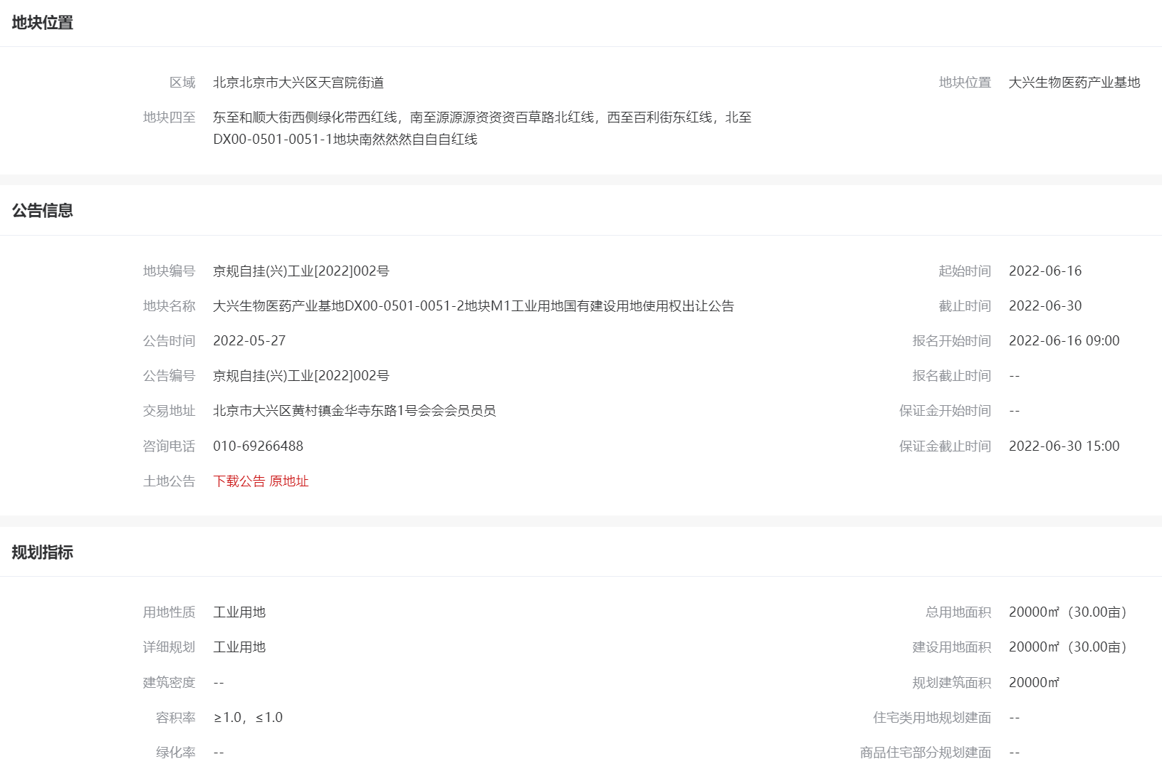
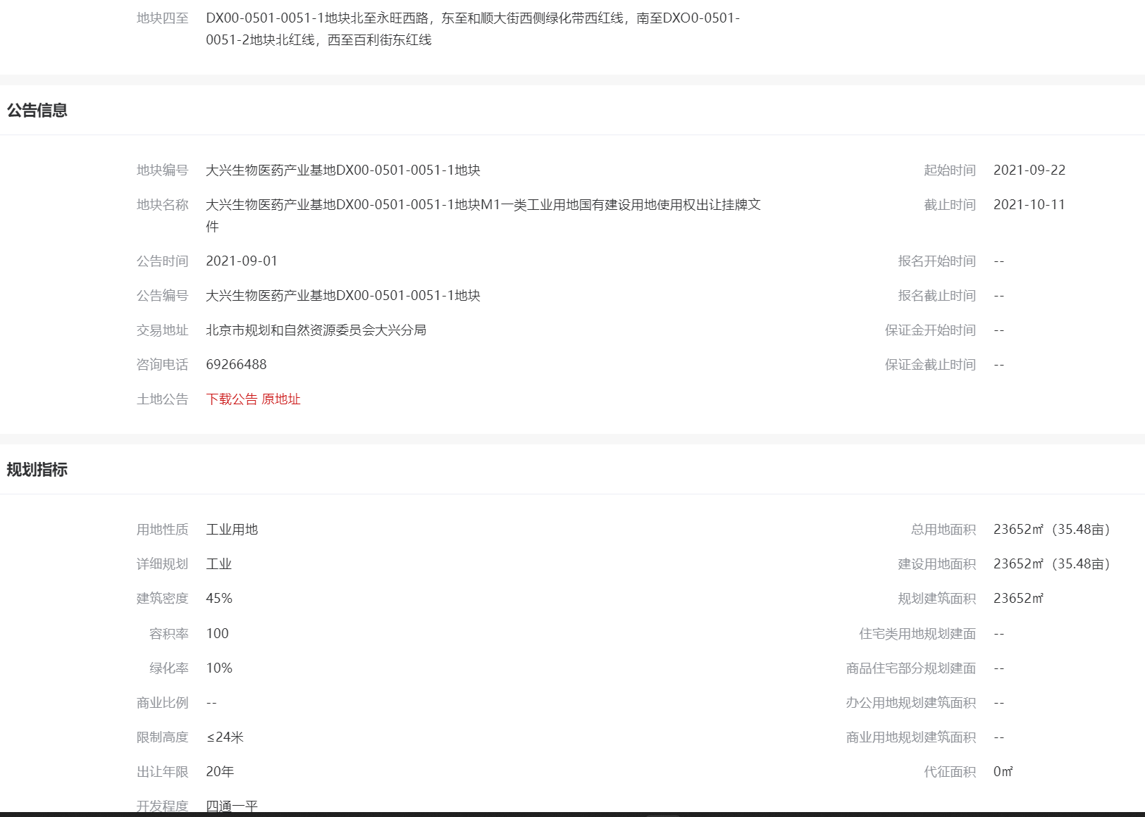
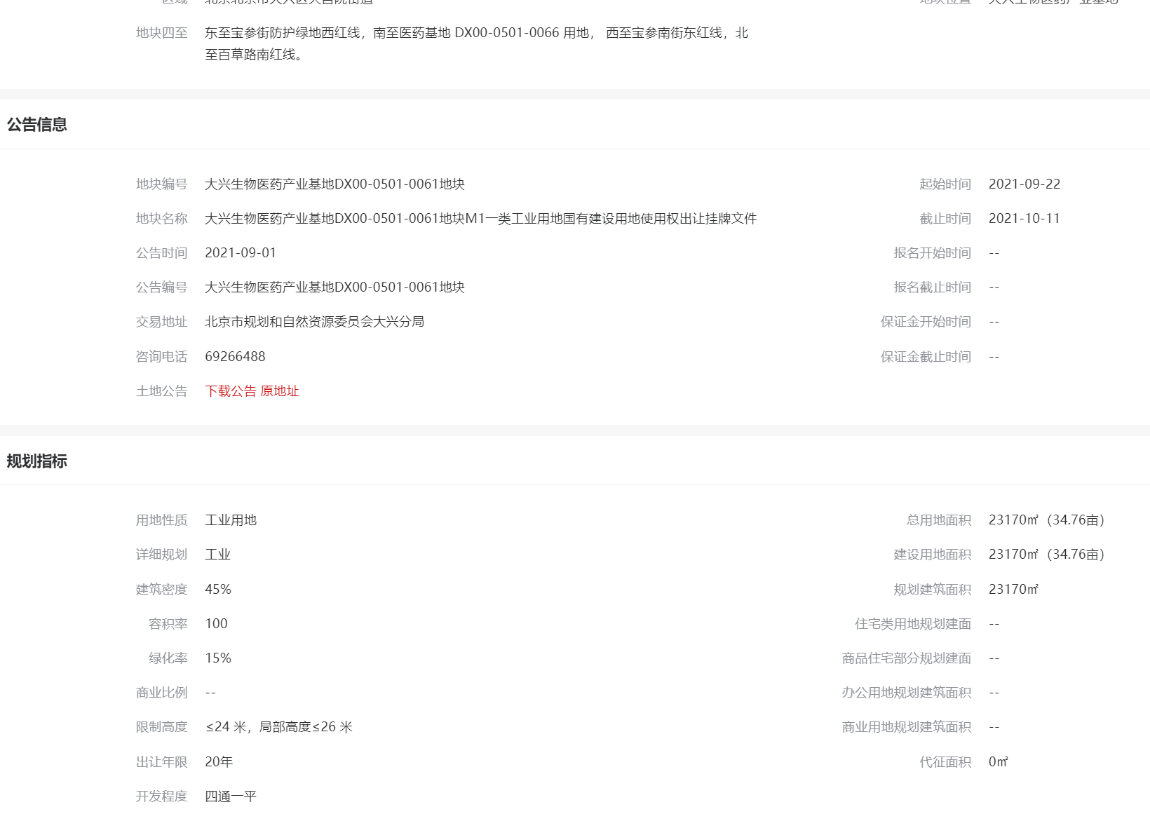

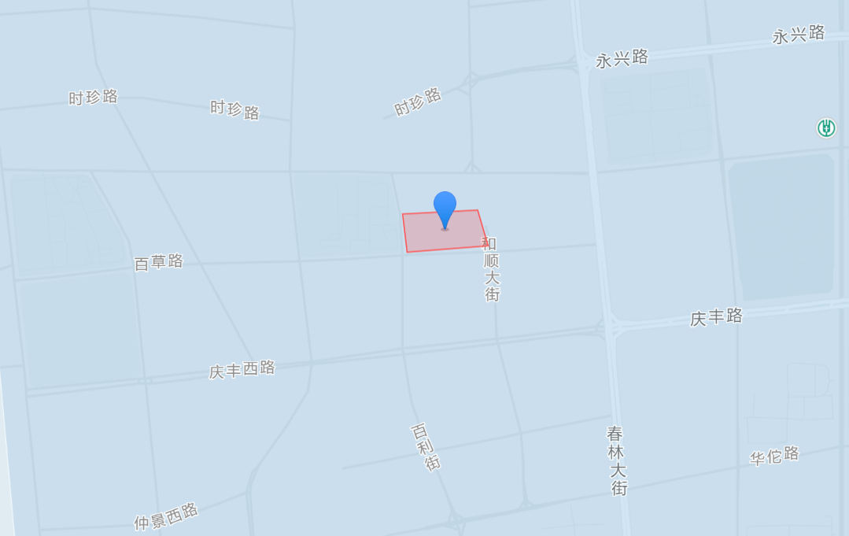
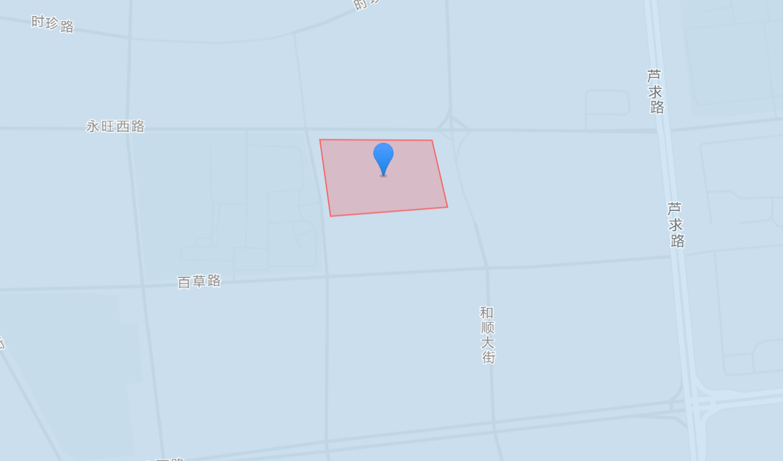
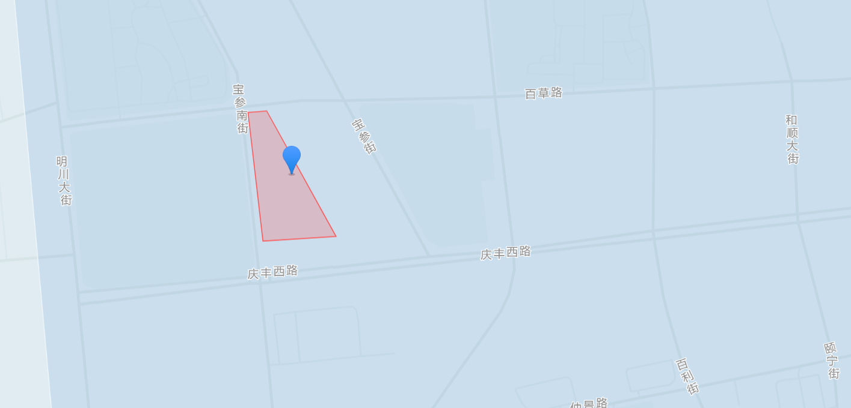

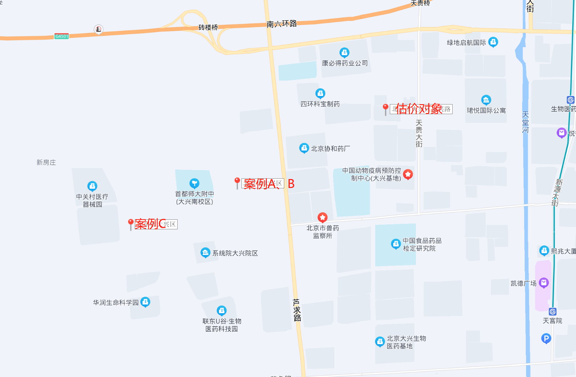

Sheet2
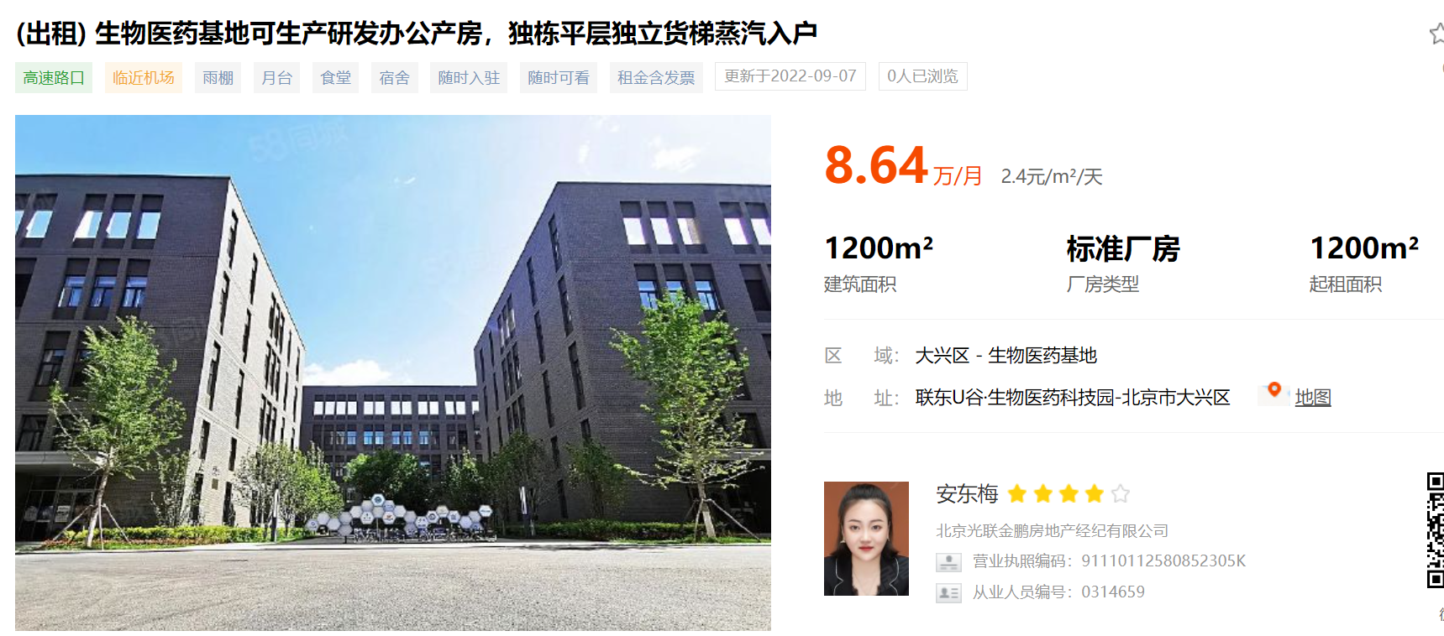

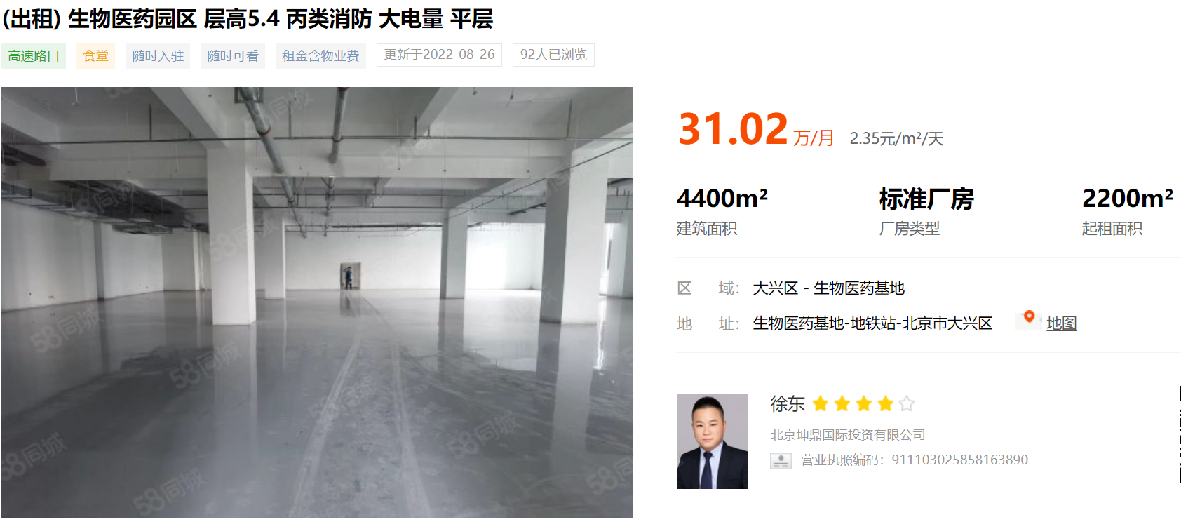

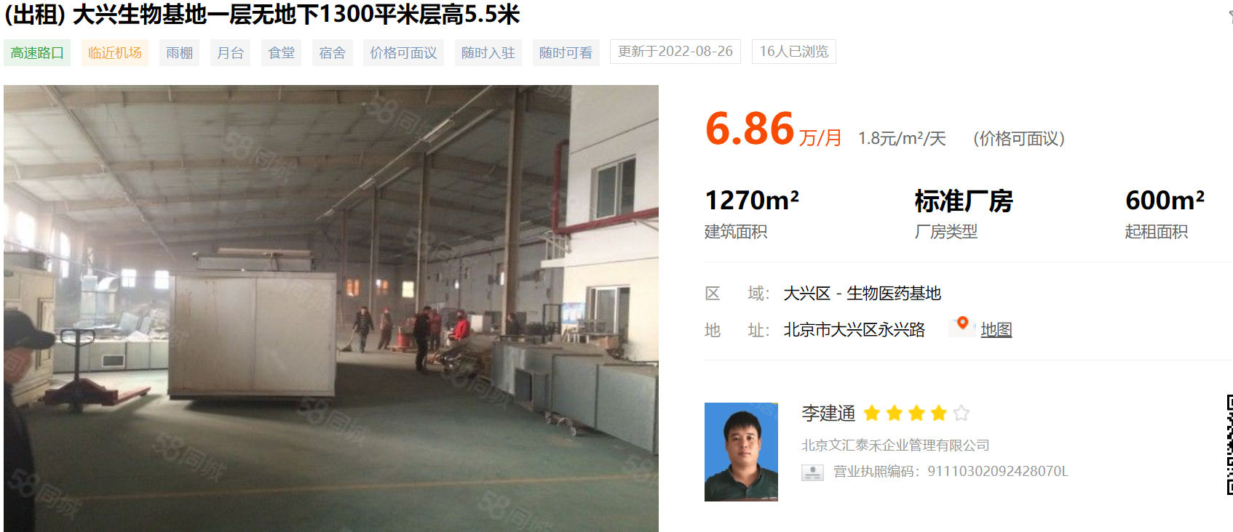

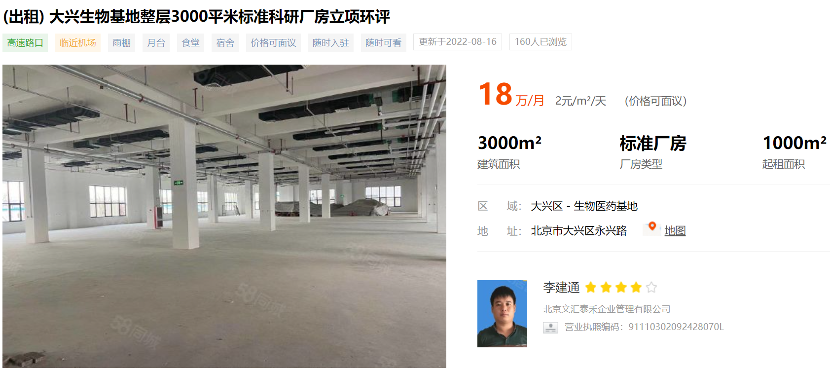

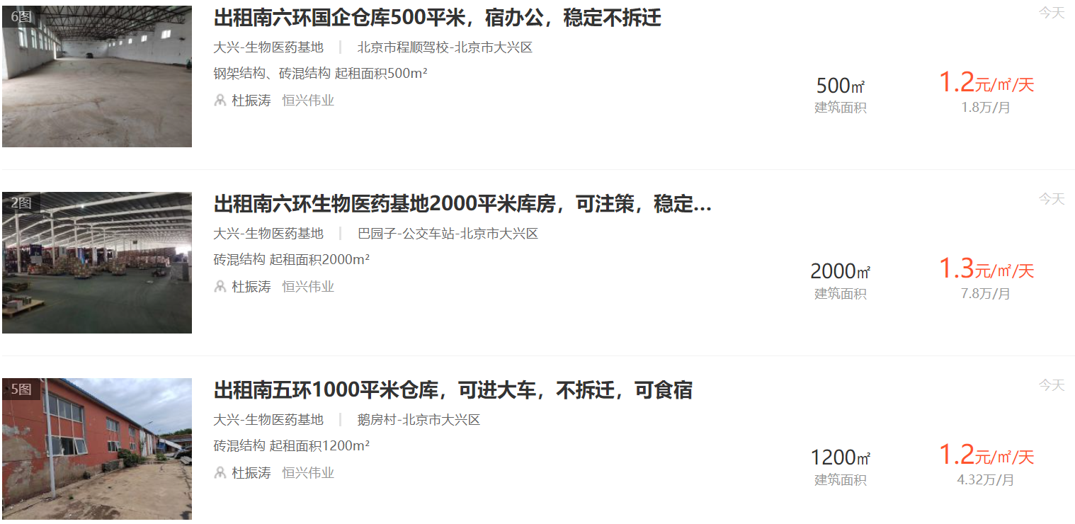

面积明细
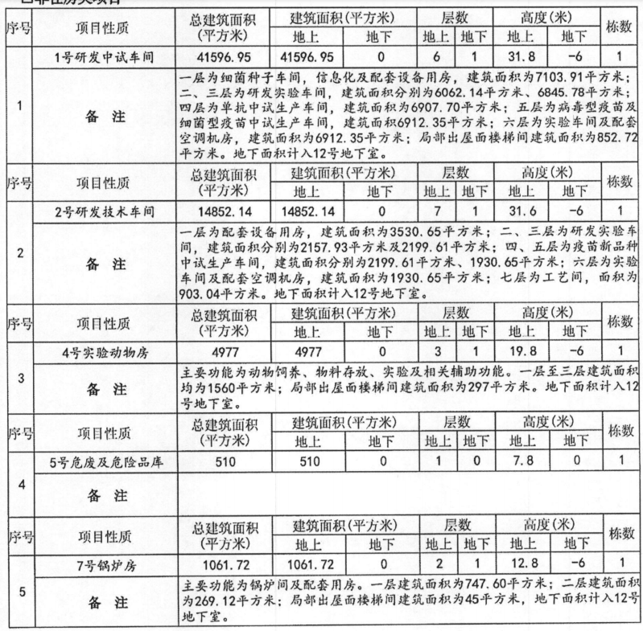
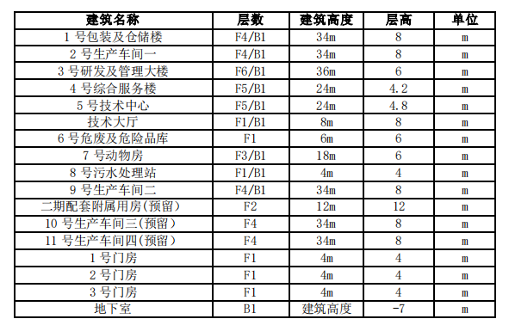
楼号 | 总建筑面积 | 地上 | 地上设备 | 地下 | 地下设备 | 人防 | 建安单价
1号研发中试车间 | 41596.95 | 41596.95 |  |  |  |  | 6000 | 249581700
2号研发中试车间 | 14852.14 | 14852.14 |  |  |  |  | 6000 | 89112840
4号 | 4977 | 4977 |  |  |  |  | 4000 | 19908000
5号 | 510 | 510 |  |  |  |  | 4000 | 2040000
7号锅炉房 | 1061.72 | 1061.72 |  |  |  |  | 2500 | 2654300
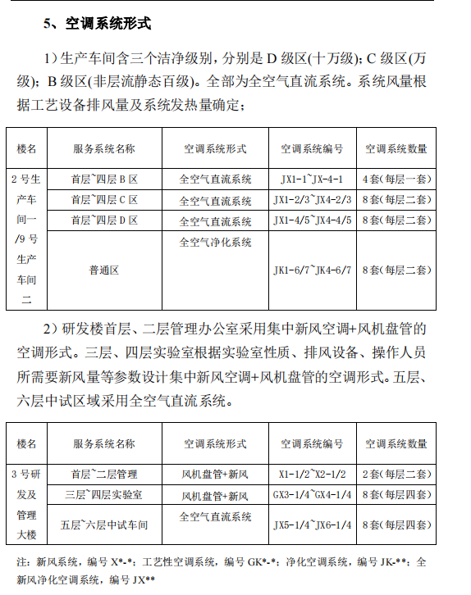
8号疫苗生产楼 | 16771.16 | 16771.16 |  |  |  |  | 8000 | 134169280
9号仓储楼 | 15765.58 | 15765.58 |  |  |  |  | 3500 | 55179530
10号菌苗生产楼 | 19807 | 19807 |  |  |  |  | 8000 | 158456000
13号14号15号门房 | 460.29 |  |  |  |  |  | 2500 | 1150725
3号综合服务 | 16175.6 | 9694.92 | 6480.68 |  |  |  | 3500 | 56614600
6号污水处理站 | 1909.645 | 429.6 |  | 1480.045 |  |  | 2500 | 4774112.5
12号地下室 | 55933.025 |  |  | 35645 | 18835.025 | 1453 | 3500 | 195765587.5
 | 189820.11 | 125466.07 | 6480.68 | 37125.045 | 18835.025 | 1453 | 5106.9756255 | 969406675
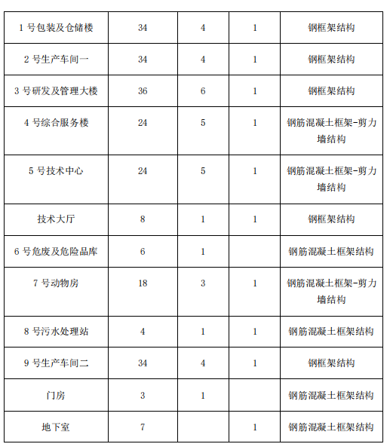
地下设备及人防面积 | 26768.705 |  | 2.5 | 313665.175
面积占比 | 0.14102143867 |  | 1 | 37125.045
 |  |  | 1.848013996 | 350790.22
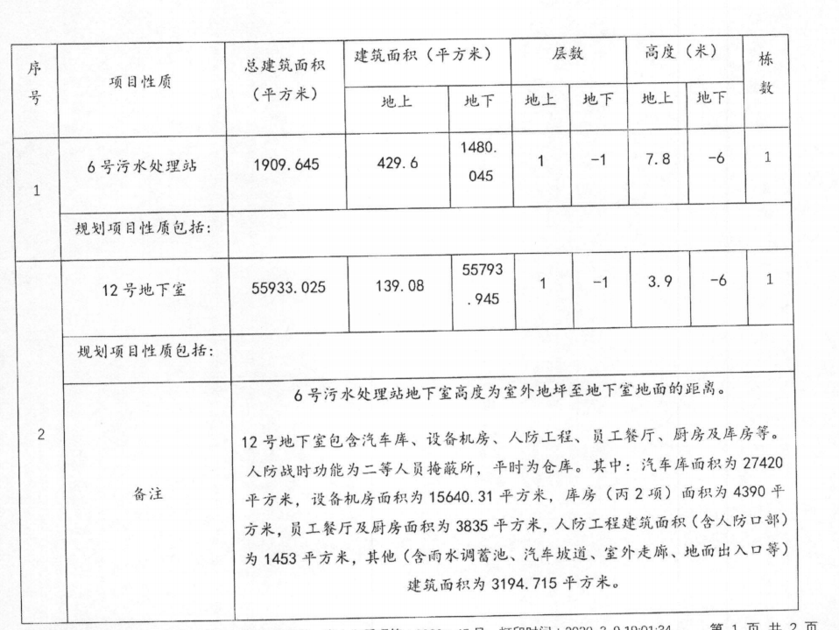
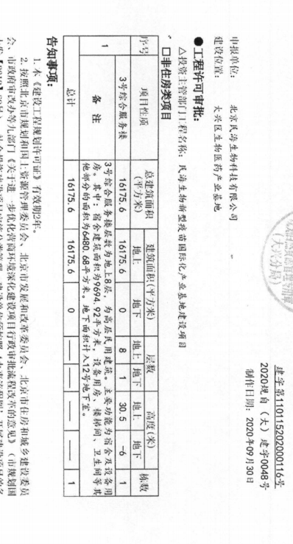

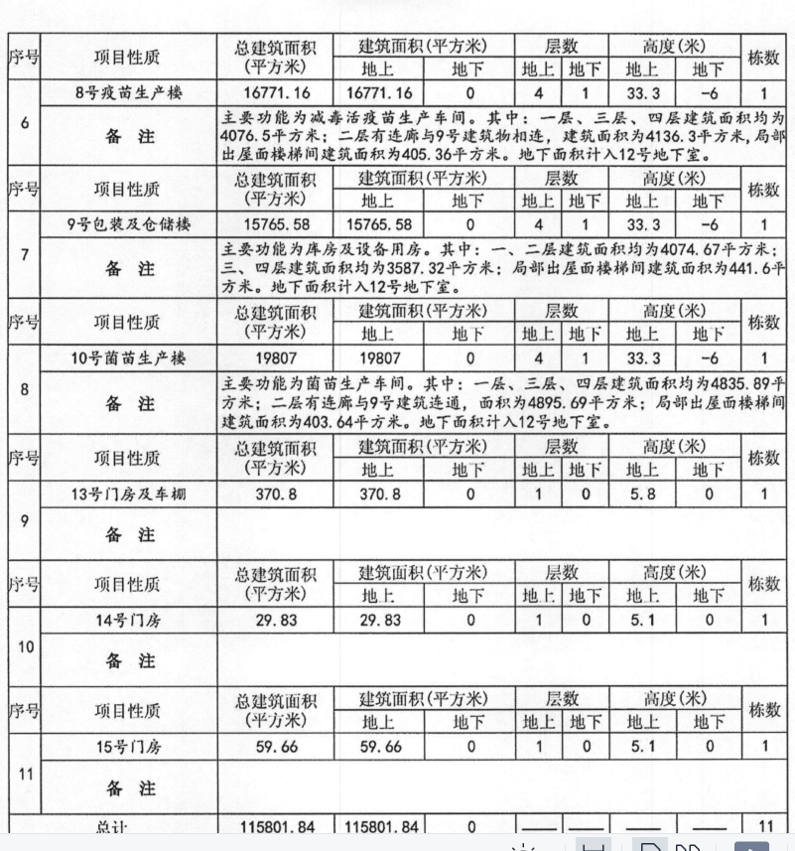

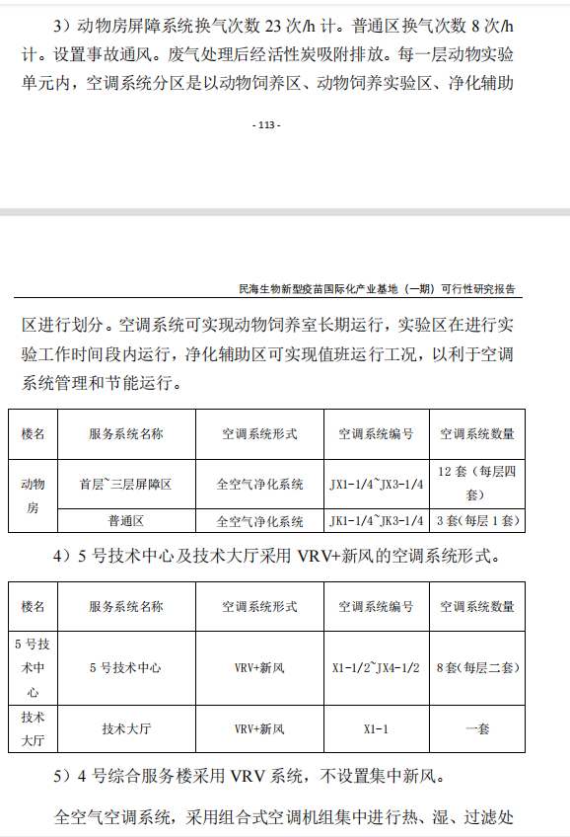

Sheet1 (2)
 |  |  |  |  |  |  |  |  |  | 单位：万元
工程和费用名称 | 估算价值 |  |  |  |  | 技术经济指标
 | 建筑工程费（万元） | 设备购置费（万元） | 安装工程费（万元） | 其他费用（万元） | 合计 （万元） | 单位 | 数量 | 单位造价（元） | 占投资额（%） | 备注
工程费用 | 155,693.27 | 100,232.48 | 3,523.36 | #REF! | #REF! |  |  |  | #REF!
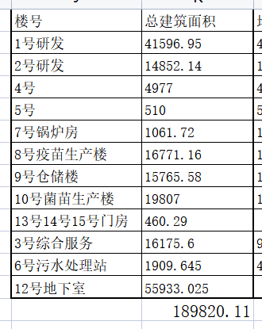
主体工程 | 136,930.35 | 27,607.48 | 3,523.36 | #REF! | #REF! | m2 | #REF! | #REF! | #REF!
1号研发中试车间 | 25,021.06 | 4,036.44 | 605.47 | #REF! | #REF! | m2 | #REF! | #REF! | #REF! | 钢框架结构 | 41597 | 0.60151123396
2号研发技术车间 | 7,406.89 | 909.70 | 136.45 | #REF! | #REF! | m2 | #REF! | #REF! | #REF! | 钢框架结构 | 14852 | 0.49871311782
3号综合服务楼 | 9,828.73 | 1,062.88 | 159.43 | #REF! | #REF! | m2 | #REF! | #REF! | #REF! | 钢框架结构 | 16176 | 0.60761185108
4号实验动物房 | 3,413.92 | 1,356.56 | 165.53 | #REF! | #REF! | m2 | #REF! | #REF! | #REF! | 钢框架结构 | 4977 | 0.68593933267
5号危废及危险品库 | 709.63 | - | - | #REF! | #REF! | m2 | #REF! | #REF! | #REF! | 钢筋混凝土框架结构 | 510 | 1.3914313725
6号污水处理站 | 583.25 | 498.11 | 59.77 | #REF! | #REF! | m2 | #REF! | #REF! | #REF! | 钢筋混凝土框架结构 | 1909 | 0.30552439344
7号锅炉房 | 431.26 | 1,443.84 | 173.26 | #REF! | #REF! | m2 | #REF! | #REF! | #REF! | 钢筋混凝土框架-剪力墙结构 | 1062 | 0.40608044407
8号疫苗生产楼 | 15,308.90 | 3,782.73 | 567.41 | #REF! | #REF! | m2 | #REF! | #REF! | #REF! | 钢框架结构 | 16771 | 0.91281952572
9号包装及仓储楼 | 8,689.22 | 2,884.86 | 432.73 | #REF! | #REF! | m2 | #REF! | #REF! | #REF! | 钢筋混凝土框架-剪力墙结构 | 15766 | 0.55113689275
10号菌苗生产楼 | 16,242.60 | 4,181.61 | 627.24 | #REF! | #REF! | m2 | #REF! | #REF! | #REF! | 钢筋混凝土框架结构 | 19807 | 0.82004361216
12号地下室 | 48,760.65 | 7,450.76 | 596.06 | #REF! | #REF! | m2 | #REF! | #REF! | #REF! | 钢筋混凝土框架结构 | 55933 | 0.87176894288
13号门房及车棚 | 448.10 | - | - | #REF! | #REF! | m2 | #REF! | #REF! | #REF! | 钢筋混凝土框架结构 | 460 | 0.97413043478
14号门房 | 32.02 | - | - | #REF! | #REF! | m2 | #REF! | #REF! | #REF! | 钢筋混凝土框架结构 |  | #DIV/0!
15号门房 | 54.12 | - | - | #REF! | #REF! | m2 | #REF! | #REF! | #REF! | 钢筋混凝土框架结构 |  | #DIV/0!
11号预留 | - | - | - | #REF! | #REF! | m2 | 10,000 | #REF! | #REF! | 钢筋混凝土框架结构 |  | #DIV/0!
净化工程 |  |  |  |  | - | m2 | #REF! | 3,600 | #REF! |  |  | #DIV/0!
室外工程 | 18,762.92 | - | - | - | 18,762.92 |  |  |  | #REF! |  |  | #DIV/0!
市政接口 |  |  |  |  | - |  |  |  | #REF! |  |  | #DIV/0!
绿化及景观 | 703.62 |  |  |  | 703.62 | m2 | 27,994 | 105.00 | #REF! |  |  | #DIV/0!
广场铺砖 | 736.68 |  |  |  | 736.68 | m2 | 37,085 | 300.00 | #REF! |  |  | #DIV/0!
道路工程 | 819.86 |  |  |  | 819.86 | 项 |  |  | #REF! | 2.00% |  | #DIV/0!
专业管线 | 13,444.90 |  |  |  | 13,444.90 | m | 1,200 | 750.00 | #REF! |  |  | #DIV/0!
围墙 | 69.06 |  |  |  | 69.06 | m2 | 37,085 | 100.00 | #REF! |  |  | #DIV/0!
大门 | 20.00 |  |  |  | 20.00 | m2 | 37,085 | 60.00 | #REF! |  |  | #DIV/0!
雨水池（含雨水处理设备） | 216.00 |  |  |  | 216.00 | m3 | 287,300 | 120.00 | #REF! |  |  | #DIV/0!
土方平衡及运输 | 2,752.80 |  |  |  | 2,752.80 | 项 |  |  | #REF! |  |  | #DIV/0!
工艺设备 |  | 72,625.00 |  |  | 72,625.00 |  |  |  | #REF! |  |  | #DIV/0!
工程建设其他费用 |  |  |  | 28,316.41 | 28,316.41 |  |  |  | #REF! |  |  | #DIV/0!
建设管理费 |  |  |  | 1,300.71 | 1,300.71 |  |  |  | #REF! |  |  | #DIV/0!
建设项目前期费 |  |  |  | 1,017.05 | 1,017.05 |  |  |  | #REF! | 计价格〔1999〕1283号 |  | #DIV/0!
勘察费 |  |  |  | 507.68 | 507.68 |  |  |  | #REF! |  |  | #DIV/0!
设计费 |  |  |  | 2,368.64 | 2,368.64 |  |  |  | #REF! |  |  | #DIV/0!
环评费 |  |  |  | 65.15 | 65.15 |  |  |  | #REF! | 计价格〔2002〕125号 |  | #DIV/0!
交评费 |  |  |  | 50.00 | 50.00 |  |  |  | #REF! | 市规发[2001]1001号） |  | #DIV/0!
水影响评价 |  |  |  | 70.00 | 70.00 |  |  |  | #REF! | 京水务法[2014]89号 |  | #DIV/0!
节能 |  |  |  | 42.02 | 42.02 |  |  |  | #REF! | 京价（收）字〔2002〕361号 |  | #DIV/0!
前期咨询 |  |  |  | 191.52 | 191.52 |  |  |  | #REF! | 设计费的8% |  | #DIV/0!
施工图审查费 |  |  |  |  | - |  |  |  | #REF! | 京勘设管字〔2001〕41号 |  | #DIV/0!
招投标代理费 |  |  |  | 323.46 | 323.46 |  |  |  | #REF! | 计价格〔2002〕1980号 |  | #DIV/0!
工程监理费 |  |  |  | 2,042.93 | 2,042.93 |  |  |  | #REF! |  |  | #DIV/0!
工程造价咨询费 |  |  |  | 955.93 | 955.93 |  |  |  | #REF! |  |  | #DIV/0!
城市基础设施建设费 |  |  |  | 3,795.40 | 3,795.40 |  | #REF! | 190.00 | #REF! |  |  | #DIV/0!
安全生产及职业病防治 |  |  |  | 97.73 | 97.73 |  |  |  | #REF! | 京价（收）字 [2002] 041号 |  | #DIV/0!
申报生产及GMP认证费 |  |  |  | 1,551.19 | 1,551.19 |  |  |  | #REF! |  |  | #DIV/0!
土地出让金 |  |  |  | 13,937.00 | 13,937.00 |  |  |  |  |  |  | #DIV/0!

一~二小计 | 155,693.27 | 100,232.48 | 3,523.36 | #REF! | #REF! |  |  |  | #REF!
预备费 |  |  |  | #REF! | #REF! |  |  |  | #REF!
基本预备费 |  |  |  | 7,285.98 | 7,285.98 |  |  |  | #REF! | 3.50%
涨价预备费 |  |  |  | #REF! | #REF! |  |  |  | #REF! | 0.00%
三~四总计 | 155,693.27 | 100,232.48 | 3,523.36 | #REF! | #REF! |  |  |  | #REF!
 |  |  |  |  |  |  |  | #REF! | #REF!
 |  |  |  |  |  |  |  |  | #REF!
 |  |  |  |  |  |  |  |  | #REF!
流动资金 |  |  |  |  |  |  |  |  | #REF!
建设期贷款利息
五~七共计 | 155,693.27 | 100,232.48 | 3,523.36 | #REF! | #REF! |  |  | #REF! | #REF!

